Ranking PiN_DMC>3,5T
PZPM |  |  |  |  |  | 2026-04-09
Pierwsze rejestracje NOWYCH przyczep i naczep* o DMC>3,5T, udział w rynku %
First Registrations of NEW Trailers & Semi-Trailers with GVW>3.5T, Market Share %
Pozycja | Marka | Rok narastająco Styczeń - Marzec
 |  | YTD January - March
 |  | 2026 |  | 2025 |  | Zmiana % r/r
No. | Make
 |  | Ogółem | Udział % | Ogółem | Udział % | Change % y/y
 |  | Total | Mkt shr % | Total | Mkt shr %
1 | SCHMITZ CARGOBULL | 1,089 | 21.58% | 1,609 | 30.87% | -32.3%
2 | KRONE | 831 | 16.47% | 699 | 13.41% | 18.9%
3 | WIELTON | 749 | 14.84% | 683 | 13.10% | 9.7%
4 | KOEGEL | 702 | 13.91% | 500 | 9.59% | 40.4%
5 | WECON | 214 | 4.24% | 169 | 3.24% | 26.6%
6 | SCHWARZMUELLER | 123 | 2.44% | 112 | 2.15% | 9.8%
7 | KAESSBOHRER | 104 | 2.06% | 138 | 2.65% | -24.6%
8 | KEMPF | 82 | 1.62% | 74 | 1.42% | 10.8%
9 | FLIEGL | 77 | 1.53% | 97 | 1.86% | -20.6%
10 | BODEX | 69 | 1.37% | 94 | 1.80% | -26.6%
11 | D-TEC | 62 | 1.23% | 56 | 1.07% | 10.7%
12 | BERGER | 55 | 1.09% | 35 | 0.67% | 57.1%
13 | GT TRAILERS/GNIOTPOL | 49 | 0.97% | 28 | 0.54% | 75.0%
14 | CIMC | 45 | 0.89% | 8 | 0.15% | 462.5%
 | INTER CARS - FEBER | 45 | 0.89% | 44 | 0.84% | 2.3%
16 | ZASŁAW | 43 | 0.85% | 58 | 1.11% | -25.9%
17 | FFB FELDBINDER | 41 | 0.81% | 31 | 0.59% | 32.3%
18 | LOHR | 39 | 0.77% | 37 | 0.71% | 5.4%
19 | MHS | 38 | 0.75% | 25 | 0.48% | 52.0%
20 | MEGA | 35 | 0.69% | 45 | 0.86% | -22.2%
 | Pozostałe / Others | 555 | 11.0% | 671 | 12.9% | -17.3%
 | OGÓŁEM / TOTAL | 5,047 | 100% | 5,213 | 100% | -3.2%
*/ bez rejestracji czasowych
Źródło: analizy PZPM na podstawie CEP
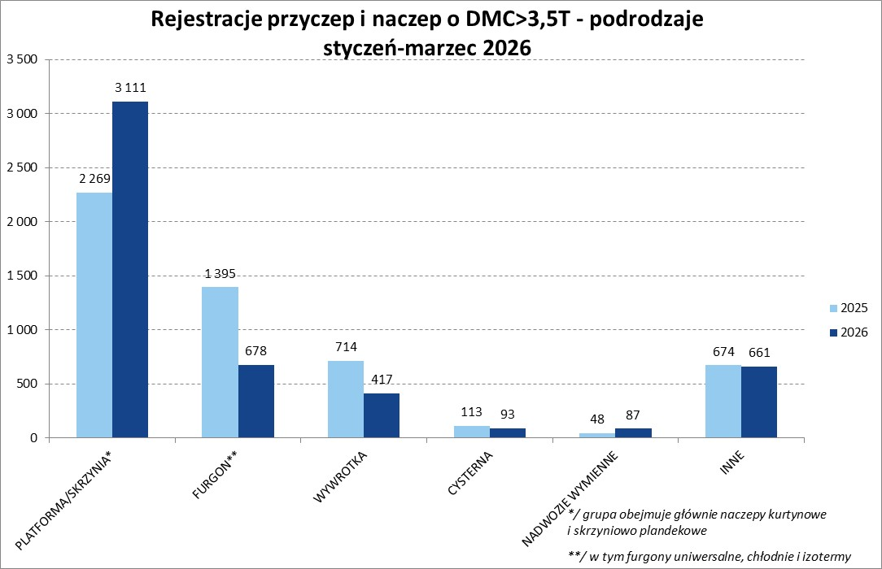

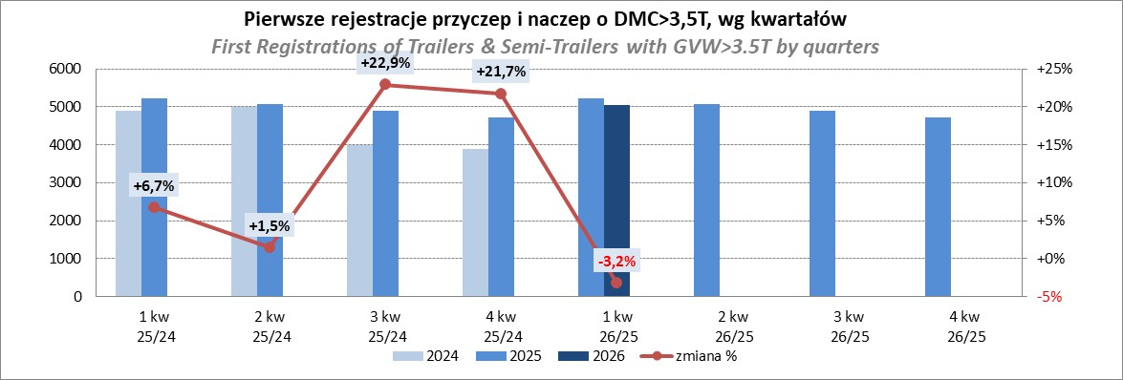

Ranking Naczepy DMC>3,5T
PZPM |  |  |  |  |  | 2026-04-09
Pierwsze rejestracje NOWYCH naczep* o DMC>3,5T, udział w rynku %
First Registrations of NEW Semi-Trailers with GVW>3.5T, Market Share %
Pozycja | Marka | Rok narastająco Styczeń - Marzec
 |  | YTD January - March
 |  | 2026 |  | 2025 |  | Zmiana % r/r
No. | Make
 |  | Ogółem | Udział % | Ogółem | Udział % | Change % y/y
 |  | Total | Mkt shr % | Total | Mkt shr %
1 | SCHMITZ CARGOBULL | 1,089 | 25.07% | 1,608 | 34.63% | -32.3%
2 | KRONE | 829 | 19.09% | 697 | 15.01% | 18.9%
3 | KOEGEL | 702 | 16.16% | 496 | 10.68% | 41.5%
4 | WIELTON | 543 | 12.50% | 564 | 12.15% | -3.7%
5 | SCHWARZMUELLER | 121 | 2.79% | 109 | 2.35% | 11.0%
6 | KAESSBOHRER | 89 | 2.05% | 128 | 2.76% | -30.5%
7 | KEMPF | 82 | 1.89% | 74 | 1.59% | 10.8%
8 | BODEX | 68 | 1.57% | 90 | 1.94% | -24.4%
9 | FLIEGL | 63 | 1.45% | 86 | 1.85% | -26.7%
10 | D-TEC | 62 | 1.43% | 56 | 1.21% | 10.7%
11 | BERGER | 55 | 1.27% | 35 | 0.75% | 57.1%
12 | INTER CARS - FEBER | 45 | 1.04% | 44 | 0.95% | 2.3%
 | CIMC | 45 | 1.04% | 8 | 0.17% | 462.5%
14 | FFB FELDBINDER | 41 | 0.94% | 31 | 0.67% | 32.3%
15 | MEGA | 35 | 0.81% | 45 | 0.97% | -22.2%
16 | ZASŁAW | 33 | 0.76% | 52 | 1.12% | -36.5%
17 | STAS | 30 | 0.69% | 33 | 0.71% | -9.1%
18 | FAYMONVILLE | 23 | 0.53% | 4 | 0.09% | 475.0%
19 | MEILLER-KIPPER | 21 | 0.48% | 48 | 1.03% | -56.3%
20 | LAG | 20 | 0.46% | 24 | 0.52% | -16.7%
 | Pozostałe / Others | 347 | 8.0% | 411 | 8.9% | -15.6%
 | OGÓŁEM / TOTAL | 4,343 | 100% | 4,643 | 100% | -6.5%
*/ bez rejestracji czasowych
Źródło: analizy PZPM na podstawie CEP
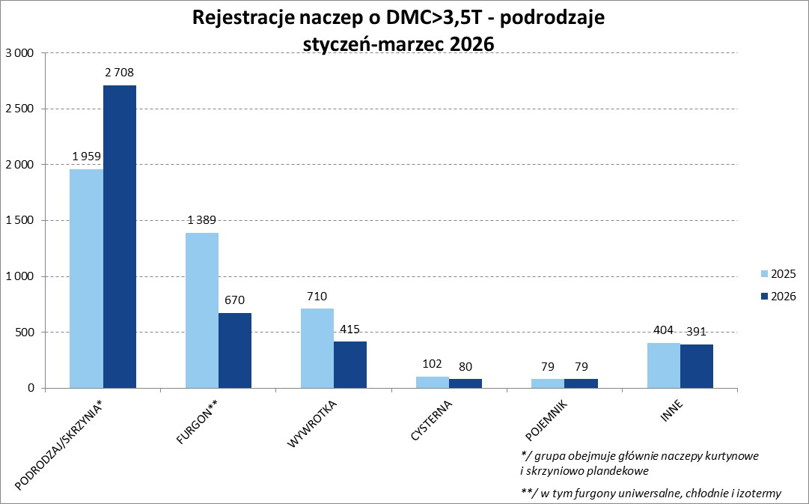

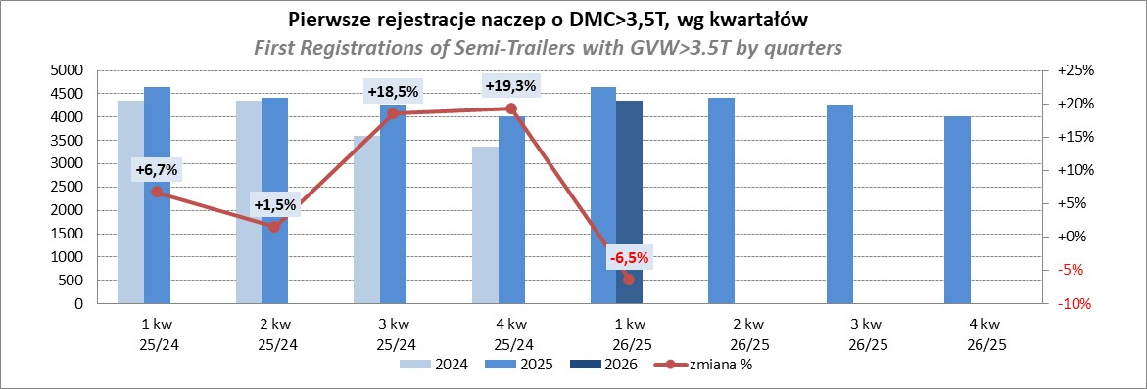

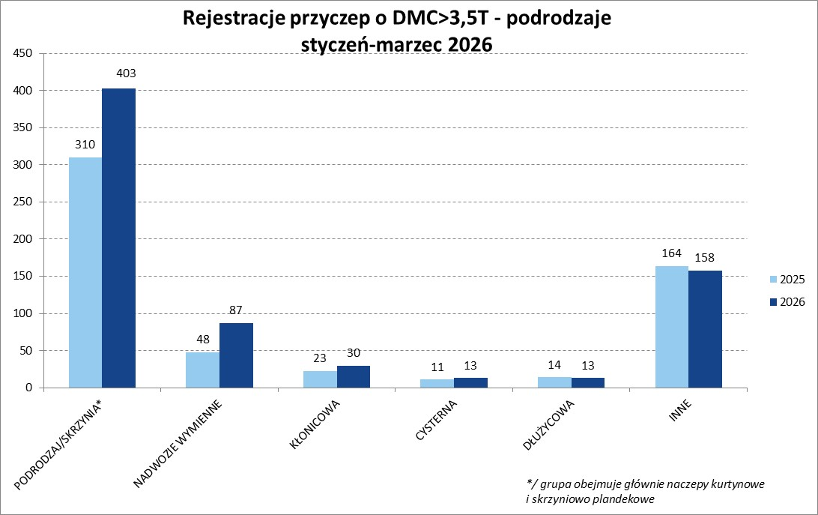

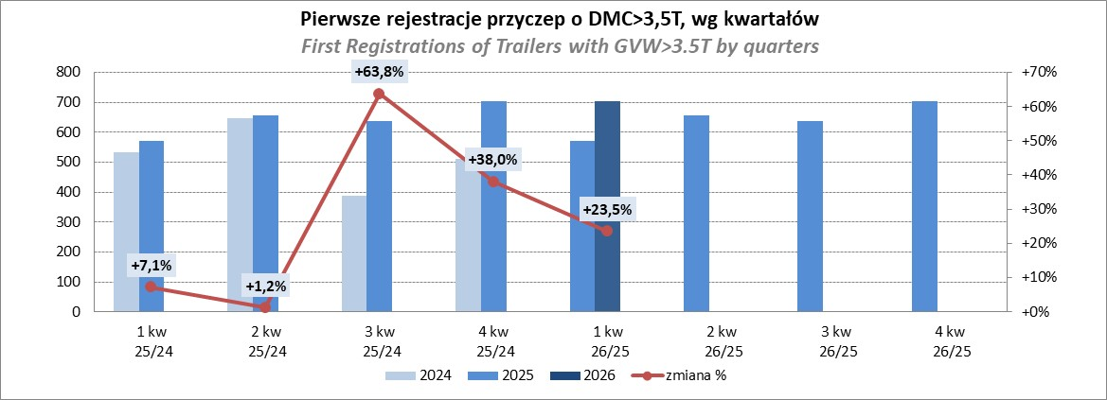

Przyczepy lekkie
PZPM |  |  |  |  |  | 2026-04-09
Pierwsze rejestracje NOWYCH przyczep lekkich*, udział w rynku %
First Registrations of NEW Light Trailers, Market Share %
Pozycja | Marka | Rok narastająco Styczeń - Marzec
 |  | YTD January - March
 |  | 2026 |  | 2025 |  | Zmiana % r/r
No. | Make
 |  | Ogółem | Udział % | Ogółem | Udział % | Change % y/y
 |  | Total | Mkt shr % | Total | Mkt shr %
1 | NEPTUN-SORELPOL | 2,870 | 24.58% | 3,070 | 27.63% | -6.5%
2 | TEMARED | 1,768 | 15.14% | 2,463 | 22.17% | -28.2%
3 | UNITRAILER | 931 | 7.97% | 0 | 0.00%
4 | BRENDERUP-THULE TRAILERS | 759 | 6.50% | 652 | 5.87% | 16.4%
5 | ZASŁAW | 686 | 5.88% | 695 | 6.25% | -1.3%
6 | FARO | 634 | 5.43% | 552 | 4.97% | 14.9%
7 | NIEWIADÓW | 593 | 5.08% | 521 | 4.69% | 13.8%
8 | MARTZ | 436 | 3.73% | 352 | 3.17% | 23.9%
9 | RYDWAN | 350 | 3.00% | 360 | 3.24% | -2.8%
10 | FRACHT | 241 | 2.06% | 257 | 2.31% | -6.2%
11 | WIOLA | 200 | 1.71% | 220 | 1.98% | -9.1%
12 | VESTA POLSKA | 166 | 1.42% | 5 | 0.04% | 3220.0%
13 | WIDPOL | 139 | 1.19% | 150 | 1.35% | -7.3%
14 | TOP TRAILER | 125 | 1.07% | 62 | 0.56% | 101.6%
15 | W.N.P. M.SUSKI | 103 | 0.88% | 89 | 0.80% | 15.7%
 | STIM | 103 | 0.88% | 122 | 1.10% | -15.6%
17 | LORRIES | 99 | 0.85% | 98 | 0.88% | 1.0%
18 | GŁOWACZ | 97 | 0.83% | 112 | 1.01% | -13.4%
19 | MASTER-TECH | 96 | 0.82% | 94 | 0.85% | 2.1%
20 | BLYSS | 78 | 0.67% | 52 | 0.47% | 50.0%
 | SIDECAR | 1,202 | 10.3% | 1,186 | 10.7% | 1.3%
 | OGÓŁEM / TOTAL | 11,676 | 100% | 11,112 | 100% | 5.1%
*/ bez rejestracji czasowych
Źródło: analizy PZPM na podstawie CEP
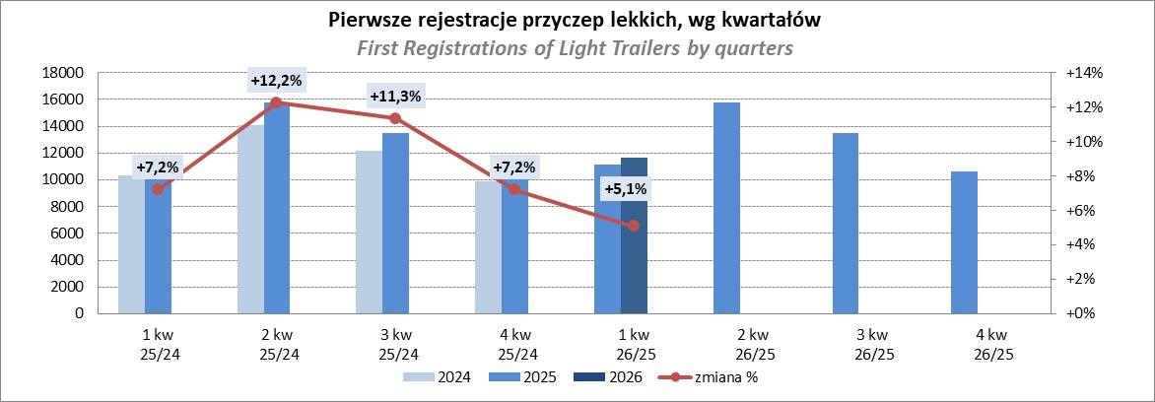

Ranking_P-CR
PZPM |  |  |  |  |  | 2026-04-09
Pierwsze rejestracje NOWYCH przyczep ciężarowych rolniczych*, udział w rynku %
First Registrations of NEW Agricultural Trailers, Market Share %
Pozycja | Marka | Rok narastająco Styczeń - Marzec
 |  | YTD January - March
 |  | 2026 |  | 2025 |  | Zmiana % r/r
No. | Make
 |  | Ogółem | Udział % | Ogółem | Udział % | Change % y/y
 |  | Total | Mkt shr % | Total | Mkt shr %
1 | PRONAR | 281 | 23.48% | 409 | 27.52% | -31.3%
2 | MEPROZET | 186 | 15.54% | 55 | 3.70% | 238.2%
3 | METAL-FACH | 149 | 12.45% | 229 | 15.41% | -34.9%
4 | POMOT | 107 | 8.94% | 39 | 2.62% | 174.4%
5 | URSUS | 39 | 3.26% | 30 | 2.02% | 30.0%
6 | PPHU WODZIŃSKI | 35 | 2.92% | 36 | 2.42% | -2.8%
7 | METALTECH | 34 | 2.84% | 100 | 6.73% | -66.0%
8 | JOSKIN | 33 | 2.76% | 81 | 5.45% | -59.3%
9 | ZASŁAW | 32 | 2.67% | 59 | 3.97% | -45.8%
10 | TECHMONT | 27 | 2.26% | 41 | 2.76% | -34.1%
11 | FLIEGL | 25 | 2.09% | 44 | 2.96% | -43.2%
12 | AGROMET PILMET | 24 | 2.01% | 10 | 0.67% | 140.0%
13 | WIELTON | 22 | 1.84% | 93 | 6.26% | -76.3%
14 | MARCO-POLO | 21 | 1.75% | 10 | 0.67% | 110.0%
15 | CYNKOMET | 20 | 1.67% | 21 | 1.41% | -4.8%
 | Pozostałe / Others | 162 | 13.5% | 229 | 15.4% | -29.3%
 | OGÓŁEM / TOTAL | 1,197 | 100% | 1,486 | 100% | -19.4%
*/ bez rejestracji czasowych
Źródło: analizy PZPM na podstawie CEP
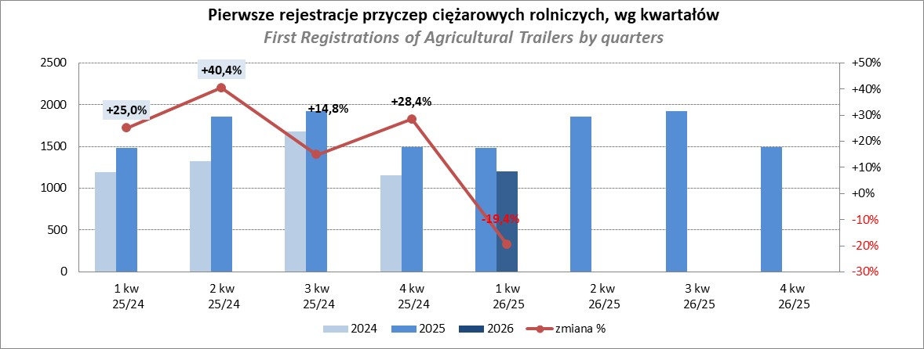

PZPM
Source: PZPM analysis based on Central Register of Vehicles

Ranking_CR
PZPM |  |  |  |  |  | 2026-04-09
Pierwsze rejestracje NOWYCH ciągników rolniczych*, udział w rynku %
First Registrations of NEW Agricultural Tractors*, Market Share %
Pozycja | Marka | Rok narastająco Styczeń - Marzec
 |  | YTD January - March
 |  | 2026 |  | 2025 |  | Zmiana % r/r
No. | Make
 |  | Ogółem | Udział % | Ogółem | Udział % | Change % y/y
 |  | Total | Mkt shr % | Total | Mkt shr %
1 | NEW HOLLAND | 284 | 14.89% | 382 | 16.82% | -25.7%
2 | JOHN DEERE | 233 | 12.22% | 210 | 9.25% | 11.0%
3 | KUBOTA | 174 | 9.12% | 228 | 10.04% | -23.7%
4 | DEUTZ-FAHR | 153 | 8.02% | 225 | 9.91% | -32.0%
5 | CLAAS | 101 | 5.30% | 166 | 7.31% | -39.2%
6 | CASE IH | 96 | 5.03% | 158 | 6.96% | -39.2%
7 | DAEDONG-KIOTI | 95 | 4.98% | 31 | 1.37% | 206.5%
8 | SOLIS | 91 | 4.77% | 122 | 5.37% | -25.4%
9 | MASSEY FERGUSON | 89 | 4.67% | 123 | 5.42% | -27.6%
10 | FENDT | 83 | 4.35% | 68 | 2.99% | 22.1%
11 | LOVOL | 55 | 2.88% | 59 | 2.60% | -6.8%
12 | FARMTRAC | 51 | 2.67% | 79 | 3.48% | -35.4%
13 | LS | 50 | 2.62% | 59 | 2.60% | -15.3%
 | VALTRA | 50 | 2.62% | 120 | 5.28% | -58.3%
15 | AUPAX | 32 | 1.68% | 0 | 0.00%
 | Pozostałe / Others | 270 | 14.2% | 241 | 10.6% | 12.0%
 | OGÓŁEM / TOTAL | 1,907 | 100% | 2,271 | 100% | -16.0%
*Pojazdy zarejestrowane jako Ciągniki Rolnicze bez wyróżnionych jako potencjalne ATV / UTV
** Liczby zawierają rejestracje czasowe na koniec miesięcy
Źródło: analizy PZPM na podstawie CEP
